상품제안서
하이온 G8 무선미니가습기 2000ml | 상품코드: S24212

 |  |  |  |  |  |  | 02-713-8555 | www.synergygift.co.kr
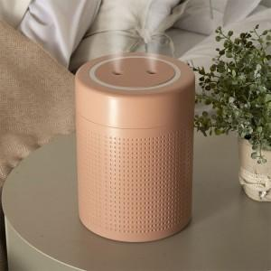

【상세/제작정보】 | <p>* 100개 이하 인쇄비 4만원 추가</p>

【인쇄/포장옵션】 | 레이저 / 포장지포장

【공급단가】 | 수량 | 20~ | 50~ | 100~ | 300~ | 500~
*VAT별도 | 단가 | 20,250원 | 19,500원 | 18,750원 | 18,000원 | 17,550원

【상품 URL】 | https://www.synergygift.co.kr:443/src/goods_detail.php?gdno=24212

